Karte
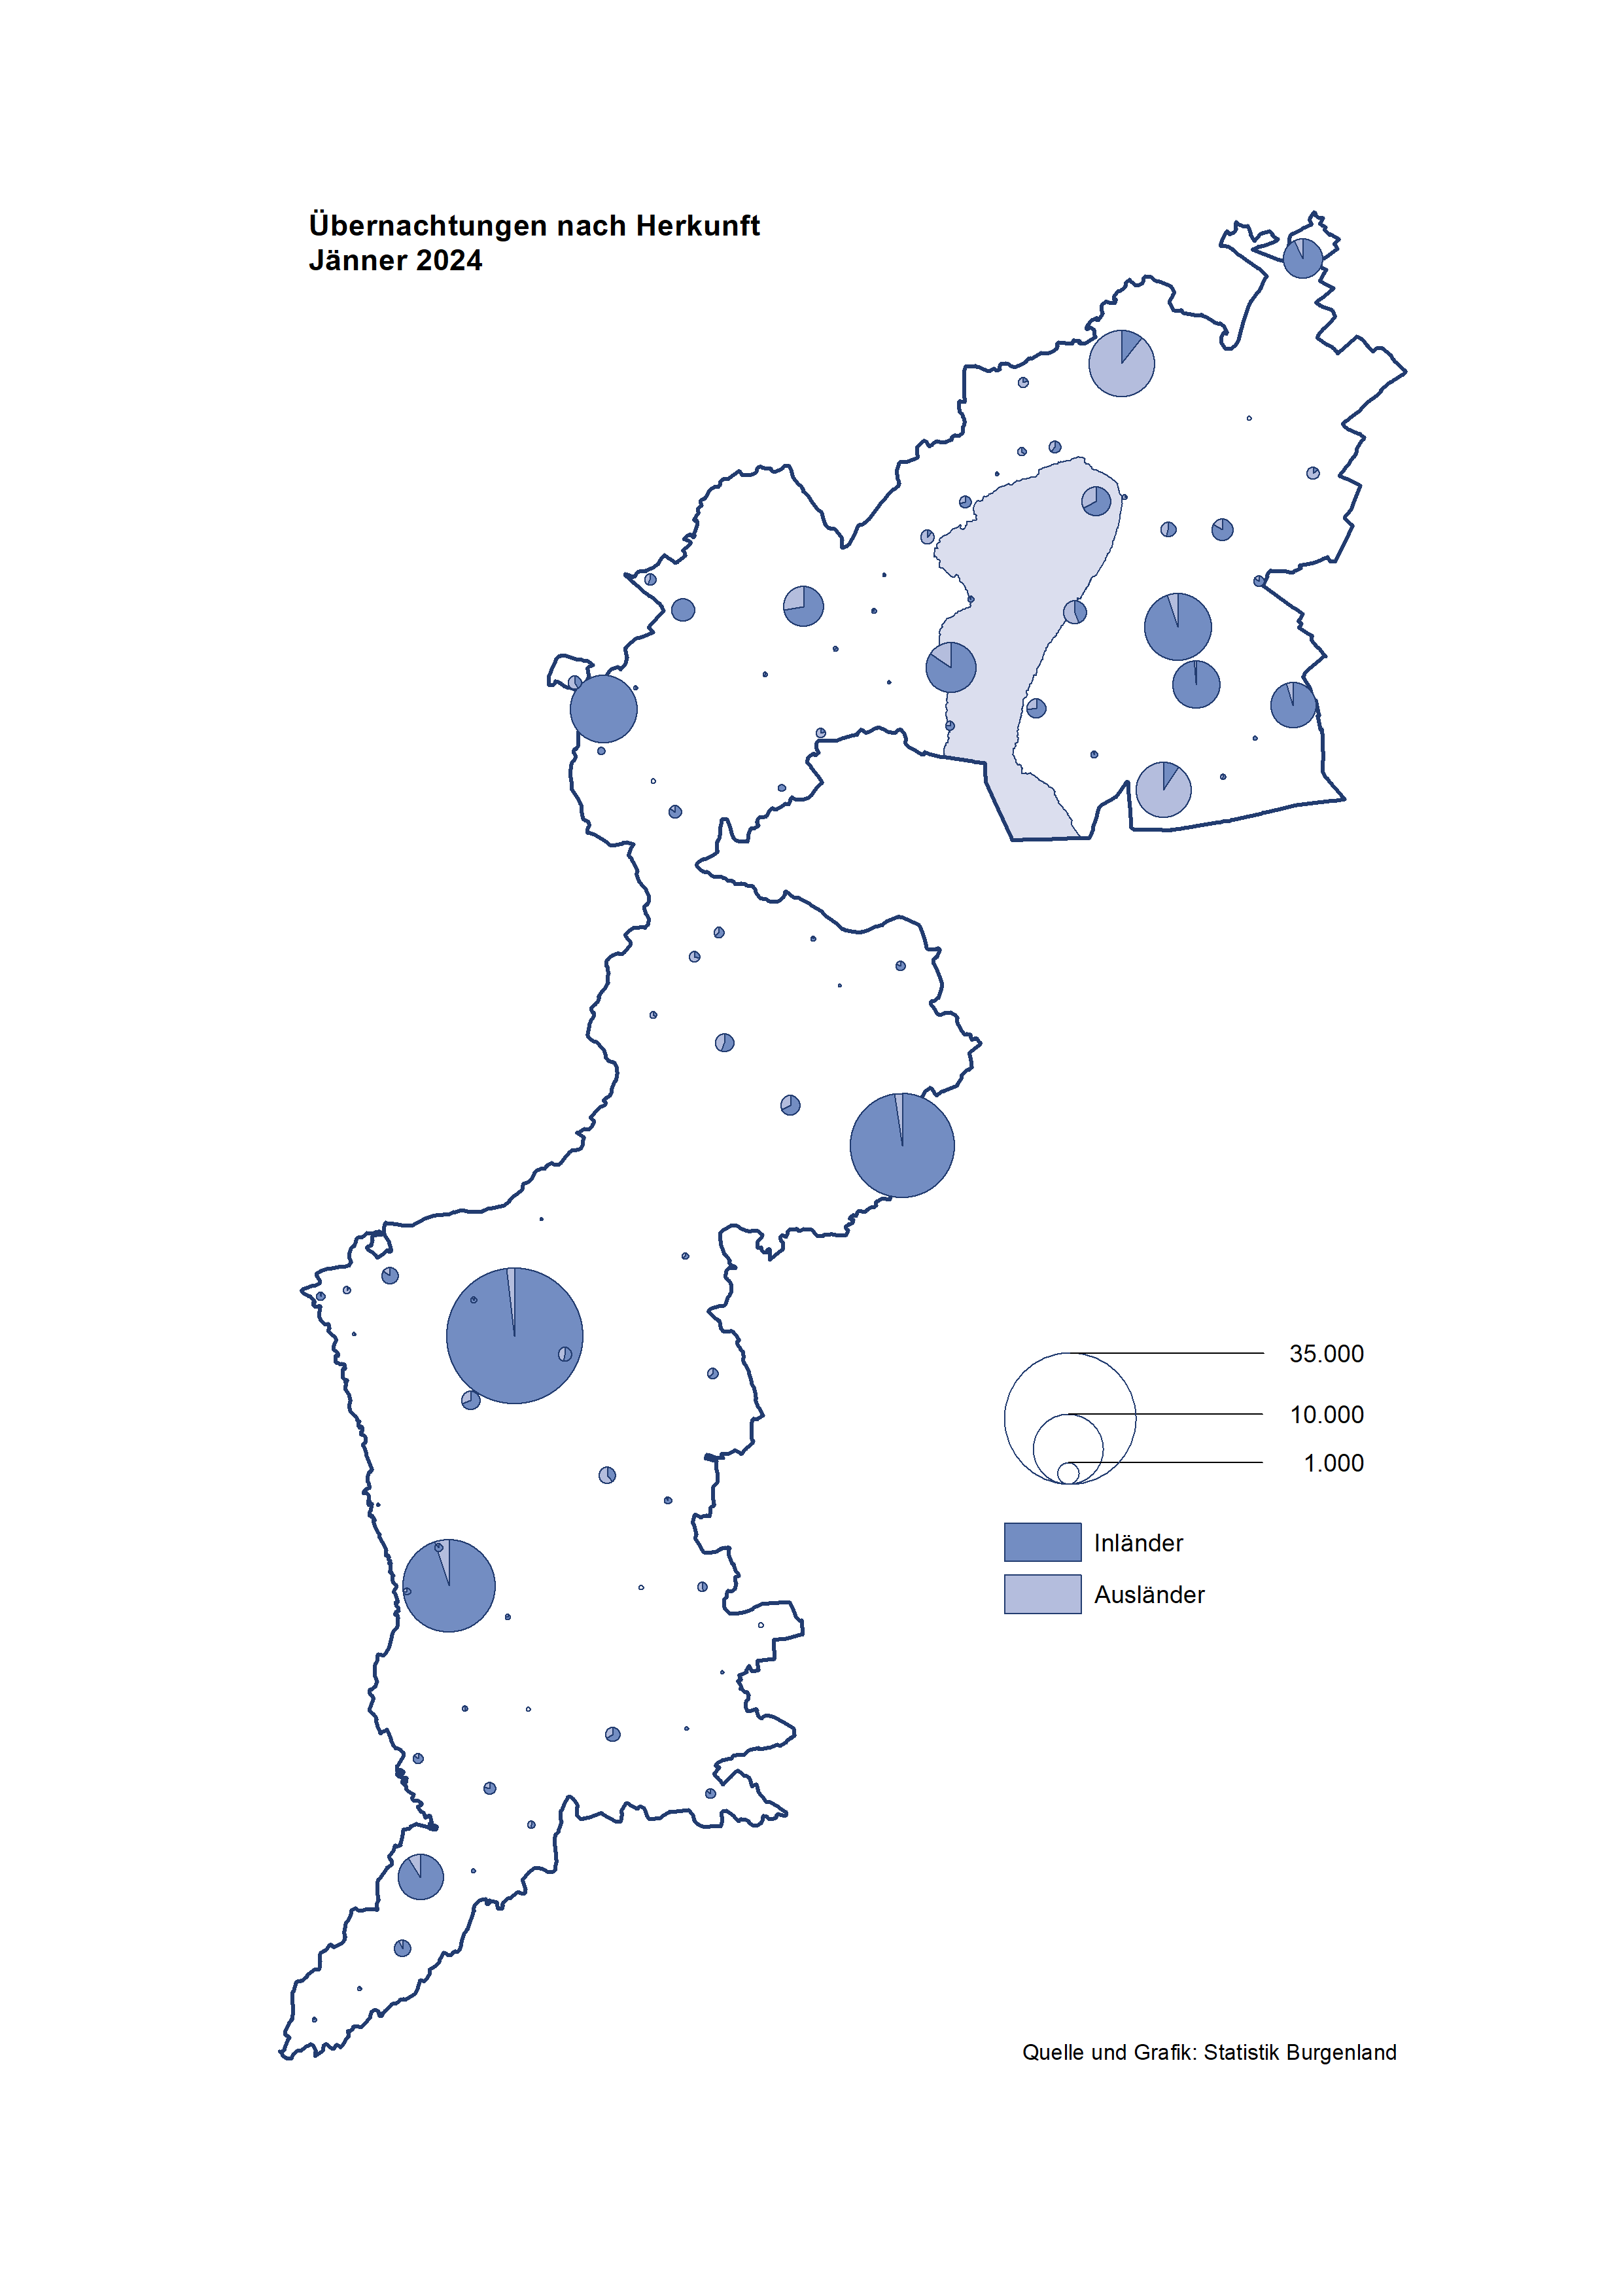

Bgld
Ankünfte nach Unterkunftsart |  |  |  |  |  |  |  | Übernachtungen nach Unterkunftsart |  |  |  |  |  |  |  | Daten für Grafik 2:
Jänner 2024 |  |  |  |  |  |  |  | Jänner 2024 |  |  |  |  |  |  |  |  | Monat | 2024 | 2023 | Ø 2012-2022 | 2022 | 2021 | 2020 | 2019 | 2018 | 2017 | 2016 | 2015 | 2014 | 2013 | 2012

Unterkunftsart | Ankünfte |  |  |  |  |  |  | Unterkunftsart | Übernachtungen |  |  |  |  |  |  |  |  | 149,683 | 3,146,244 | 2,884,016 | 2,935,453 | 2,510,061 | 2,287,961 | 3,144,232 | 3,050,564 | 3,092,657 | 3,084,025 | 2,914,691 | 2,912,637 | 2,853,243 | 2,938,655
 | Inländer |  | Ausländer |  | insgesamt |  |  |  | Inländer |  | Ausländer |  | insgesamt
 | 2023 | 2024 | 2023 | 2024 | 2023 | 2024 | % |  | 2023 | 2024 | 2023 | 2024 | 2023 | 2024 | % | Jänner | 1 | 149,683 | 138,816 | 127,704 | 115,620 | 29,476 | 145,353 | 142,561 | 145,246 | 145,386 | 144,674 | 134,038 | 133,981 | 132,179 | 136,230
 |  |  |  |  |  |  |  |  |  |  |  |  |  |  |  | Feber | 2 |  | 140,234 | 129,390 | 121,086 | 34,472 | 151,431 | 140,588 | 142,295 | 142,728 | 145,581 | 135,782 | 142,631 | 131,305 | 135,387
Burgenland | 41,262 | 42,858 | 9,703 | 11,185 | 50,965 | 54,043 | 6.0% | Burgenland | 117,109 | 125,518 | 21,707 | 24,165 | 138,816 | 149,683 | 7.8% | März | 3 |  | 149,745 | 138,018 | 138,364 | 45,792 | 64,358 | 163,253 | 168,732 | 155,317 | 173,021 | 148,988 | 147,200 | 164,265 | 148,907
Gewerbl. Beherbergungsbetrieb | 37,415 | 38,496 | 8,967 | 10,266 | 46,382 | 48,762 | 5.1% | Gewerbl. Beherbergungsbetrieb | 82,737 | 85,901 | 18,756 | 20,981 | 101,493 | 106,882 | 5.3% | April | 4 |  | 221,850 | 181,872 | 227,240 | 50,285 | 5,072 | 244,826 | 224,025 | 232,034 | 202,440 | 201,029 | 212,756 | 185,187 | 215,698
5/4-Stern | 32,509 | 33,419 | 5,238 | 6,296 | 37,747 | 39,715 | 5.2% | 5/4-Stern | 73,799 | 75,584 | 12,564 | 14,676 | 86,363 | 90,260 | 4.5% | Mai | 5 |  | 280,173 | 258,657 | 290,079 | 158,476 | 46,179 | 283,418 | 306,488 | 278,950 | 328,809 | 292,559 | 285,056 | 297,188 | 278,023
3-Stern | 4,016 | 4,322 | 1,356 | 1,747 | 5,372 | 6,069 | 13.0% | 3-Stern | 7,365 | 8,823 | 2,905 | 3,246 | 10,270 | 12,069 | 17.5% | Juni | 6 |  | 438,324 | 310,409 | 341,645 | 333,648 | 233,437 | 353,757 | 312,160 | 347,452 | 298,750 | 304,686 | 319,646 | 276,693 | 292,628
2/1-Stern | 890 | 755 | 2,373 | 2,223 | 3,263 | 2,978 | -8.7% | 2/1-Stern | 1,573 | 1,494 | 3,287 | 3,059 | 4,860 | 4,553 | -6.3% | Juli | 7 |  | 417,126 | 427,499 | 407,558 | 472,159 | 447,640 | 430,134 | 431,967 | 436,808 | 437,717 | 417,086 | 403,168 | 408,674 | 409,575
Privatquartier nicht auf Bauernhof | 398 | 573 | 161 | 247 | 559 | 820 | 46.7% | Privatquartier nicht auf Bauernhof | 872 | 981 | 515 | 889 | 1,387 | 1,870 | 34.8% | Aug | 8 |  | 487,313 | 506,682 | 470,298 | 557,336 | 546,671 | 513,292 | 486,508 | 503,565 | 510,434 | 483,048 | 494,104 | 488,499 | 519,743
Privatquartier auf Bauernhof | 89 | 75 | 33 | 30 | 122 | 105 | -13.9% | Privatquartier auf Bauernhof | 155 | 123 | 76 | 62 | 231 | 185 | -19.9% | Sept | 9 |  | 311,564 | 302,431 | 294,755 | 360,851 | 369,853 | 301,838 | 294,404 | 306,558 | 299,008 | 282,739 | 260,716 | 264,879 | 291,135
Campingplatz | 131 | 182 | 8 | 21 | 139 | 203 | 46.0% | Campingplatz | 338 | 456 | 24 | 53 | 362 | 509 | 40.6% | Okt | 10 |  | 227,566 | 217,801 | 230,442 | 257,755 | 203,553 | 225,667 | 217,367 | 218,450 | 217,470 | 203,272 | 206,019 | 203,858 | 211,959
Kurheim der Sozialvers.träger | 514 | 588 | 2 | 5 | 516 | 593 | 14.9% | Kurheim der Sozialvers.träger | 9,705 | 10,898 | 28 | 67 | 9,733 | 10,965 | 12.7% | Nov | 11 |  | 183,404 | 161,467 | 164,130 | 126,150 | 46,036 | 193,867 | 183,958 | 181,241 | 179,370 | 171,475 | 171,477 | 179,421 | 179,009
Private und öffentliche Kurheime | 1,234 | 1,533 | 15 | 18 | 1,249 | 1,551 | 24.2% | Private und öffentliche Kurheime | 20,285 | 23,897 | 153 | 154 | 20,438 | 24,051 | 17.7% | Dez | 12 |  | 150,129 | 122,088 | 134,236 | 83,661 | 28,378 | 151,031 | 137,414 | 144,168 | 146,751 | 139,989 | 135,883 | 121,095 | 120,361
Jugendherberge | 153 | 149 | 2 | 1 | 155 | 150 | -3.2% | Jugendherberge | 169 | 175 | 6 | 4 | 175 | 179 | 2.3%
Ferienwohnung, Ferienhaus | 1,273 | 1,248 | 497 | 557 | 1,770 | 1,805 | 2.0% | Ferienwohnung, Ferienhaus | 2,767 | 3,047 | 2,050 | 1,745 | 4,817 | 4,792 | -0.5% | Überschrift1: | Übernachtungen im Jänner nach Unterkunftsarten
Sonstige Unterkunft | 55 | 14 | 18 | 40 | 73 | 54 | -26.0% | Sonstige Unterkunft | 81 | 40 | 99 | 210 | 180 | 250 | 38.9%
 |  |  |  |  |  |  |  |  |  |  |  |  |  |  |  | Nur gelbe Zellen eingeben, Rest sind Formeln!

Übernachtungen nach Monaten
 | Ø 2012-2022 | 2023 | 2024
Jänner | 127,704 | 138,816 | 149,683
Feber | 129,390 | 140,234
März | 138,018 | 149,745
April | 181,872 | 221,850
Mai | 258,657 | 280,173
Juni | 310,409 | 438,324
Juli | 427,499 | 417,126
Aug | 506,682 | 487,313
Sept | 302,431 | 311,564
Okt | 217,801 | 227,566
Nov | 161,467 | 183,404
Dez | 122,088 | 150,129
Übernachtungen im Jänner nach Unterkunftsarten
 |  |  |  |  |  |  |  |  |  |  |  |  |  |  |  | Daten für Grafik 1:
 |  |  |  |  |  |  |  |  |  |  |  |  |  |  |  |  | 2024 | 2023
 |  |  |  |  |  |  |  |  |  |  |  |  |  |  |  | 5/4-Stern | 90,260 | 86,363
 |  |  |  |  |  |  |  |  |  |  |  |  |  |  |  | 3-Stern | 12,069 | 10,270
 |  |  |  |  |  |  |  |  |  |  |  |  |  |  |  | 2/1-Stern | 4,553 | 4,860
 |  |  |  |  |  |  |  |  |  |  |  |  |  |  |  | Privatquartier | 2,055 | 1,618
 |  |  |  |  |  |  |  |  |  |  |  |  |  |  |  | Campingplatz | 509 | 362
 |  |  |  |  |  |  |  |  |  |  |  |  |  |  |  | Kurheim, Erhol. | 35,016 | 30,171
 |  |  |  |  |  |  |  |  |  |  |  |  |  |  |  | Sonst. Unterk. | 5,221 | 5,172

 |  |  |  |  |  |  |  |  |  |  |  |  |  |  |  | Kontrolle | 149,683 | 138,816

Gem20
Die 20 Gemeinden mit den meisten Übernachtungen
Jänner 2024

Gemeinde | Ankünfte |  |  | Übernachtungen
 | 2023 | 2024 | % | 2023 | 2024 | %

Bad Tatzmannsdorf | 7,528 | 7,999 | 6.3% | 33,331 | 37,063 | 11.2%
Lutzmannsburg | 9,105 | 10,007 | 9.9% | 19,799 | 21,808 | 10.1%
Stegersbach | 7,446 | 6,752 | -9.3% | 18,548 | 17,221 | -7.2%
Bad Sauerbrunn | 568 | 727 | 28.0% | 7,413 | 9,062 | 22.2%
Frauenkirchen | 5,343 | 5,055 | -5.4% | 9,482 | 8,985 | -5.2%
Parndorf | 5,803 | 6,407 | 10.4% | 8,414 | 8,719 | 3.6%
Pamhagen | 1,025 | 1,215 | 18.5% | 4,664 | 6,029 | 29.3%
Rust | 874 | 899 | 2.9% | 4,941 | 4,968 | 0.5%
Sankt Andrä a. Zicksee | 202 | 282 | 39.6% | 3,453 | 4,506 | 30.5%
Jennersdorf | 2,137 | 2,095 | -2.0% | 4,282 | 4,078 | -4.8%
Andau | 2,688 | 2,681 | -0.3% | 4,201 | 4,075 | -3.0%
Eisenstadt | 1,259 | 1,948 | 54.7% | 2,005 | 3,223 | 60.7%
Kittsee | 134 | 176 | 31.3% | 3,007 | 3,124 | 3.9%
Neusiedl a. See | 782 | 738 | -5.6% | 1,740 | 1,627 | -6.5%
Podersdorf a. See | 441 | 757 | 71.7% | 694 | 1,052 | 51.6%
Steinbrunn | 199 | 128 | -35.7% | 609 | 1,025 | 68.3%
Mönchhof | 156 | 140 | -10.3% | 1,098 | 909 | -17.2%
Oberpullendorf | 326 | 274 | -16.0% | 720 | 771 | 7.1%
Illmitz | 86 | 355 | 312.8% | 187 | 711 | 280.2%
Oberwart | 428 | 354 | -17.3% | 884 | 661 | -25.2%

Die 10 Gemeinden mit den meisten Übernachtungen im Jänner
 |  |  |  |  |  |  |  | Daten für Grafik: | 2023 | 2024 | 2023 | 2024
 |  |  |  |  |  |  | 1 | Bad Tatzmannsdorf | 33,331 | 37,063 | 24.0 | 24.8
 |  |  |  |  |  |  | 2 | Lutzmannsburg | 19,799 | 21,808 | 14.3 | 14.6
 |  |  |  |  |  |  | 3 | Stegersbach | 18,548 | 17,221 | 13.4 | 11.5
 |  |  |  |  |  |  | 4 | Bad Sauerbrunn | 7,413 | 9,062 | 5.3 | 6.1
 |  |  |  |  |  |  | 5 | Frauenkirchen | 9,482 | 8,985 | 6.8 | 6.0
 |  |  |  |  |  |  | 6 | Parndorf | 8,414 | 8,719 | 6.1 | 5.8
 |  |  |  |  |  |  | 7 | Pamhagen | 4,664 | 6,029 | 3.4 | 4.0
 |  |  |  |  |  |  | 8 | Rust | 4,941 | 4,968 | 3.6 | 3.3
 |  |  |  |  |  |  | 9 | Sankt Andrä a. Zicksee | 3,453 | 4,506 | 2.5 | 3.0
 |  |  |  |  |  |  | 10 | Jennersdorf | 4,282 | 4,078 | 3.1 | 2.7
 |  |  |  |  |  |  |  | restliche Gemeinden | 24,489 | 27,244 | 17.6 | 18.2

 |  |  |  |  |  |  |  | Insgesamt | 138,816 | 149,683 | 100.0 | 100.0

 |  |  |  |  |  |  |  | Überschrift: | Die 10 Gemeinden mit den meisten Übernachtungen im Jänner

